Направление на МО
197183, г. Санкт-Петербург, вн.тер.г. муниципальный округ Ланское, ул. Школьная, д. 56, лит. А, пом. 3Н, ком. 1-2 р/с 40702810155000015887 в СЕВЕРО-ЗАПАДНЫЙ БАНК ПАО СБЕРБАНК к/с 30101810500000000653, ИНН 7826004837, КПП 781401001

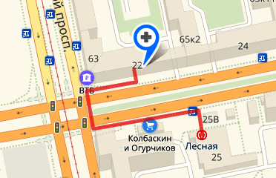
ООО «ЭкспрессМедСервис»
194100,Санкт-Петербург,Лесной пр., д. 63,лит.А
Тел./факс: (812) 490-22-95, (812) 740-12-52
Лицензия №ЛО-78-01-009541 от 16.01.2019 г.
ИНН 7802876074 КПП 780201001
ОГРН 1147847384750
www.express-med-service.com
 |  |  |  |  |  |  |  |  |  |  |  |  | Дата выдачи
 |  |  |  |  |  |  |  |  |  |  |  | 2024-04-24

НАПРАВЛЕНИЕ №62
на проведение предварительного/периодического медицинского осмотра
ООО «Ясень-Электро»
(наименование организации)

1. Ф. И. О. |  | Самсонов Марк Дмитриевич

2.М/Ж | МУЖСКОЙ

3. Дата рождения |  |  |  | 1999-03-31
 |  |  |  | (число, месяц, год)

4. Паспорт (серия и №): |  |  |  |  | 67 18 808253 |  |  | дата выдачи |  | 2019-04-23

Кем выдан: |  |  | УМВД России по Ханты-Мансийскому автономному округу - Югре

5. Адрес регистрации по месту жительства (пребывания):
Ханты-Мансийский Автоном.окр., гор. Нижневартовск, ул. Ханты-Мансийская, д.29, кв.109
6. Наименование должности (профессии) или вида работы, пункты вредности
Электромонтажник |  |  |  |  |  | Пр №29н: |  |  | п.6, 9

Адрес: Лесной пр., д. 63 , литер А, пом. 1Н
Станция метро: Лесная (вход с Кантемировской улицы, напротив метро)
Тел./факс: (812) 490-22-95, (812) 740-12-52
График работы ООО «ЭкспрессМедСервис»:
понедельник - суббота с 9.00 до 19.00

Адрес: ул. Ярослава Гашека, 9, корпус 1
Станция метро: Купчино (10 минут пешком)
Тел./факс: (812) 380-43-03
График работы ООО «ЭкспрессМедСервис»:
понедельник - пятница с 10.00 до 20.00
суббота с 10.00 до 19.00
воскресение с 11.00-17.00
С собой иметь: направление, паспорт.

Подпись ответственного лица: |  |  |  |  |  |  |  |  |  |  | Леонов В.Ю.
 |  |  |  |  |  |  | (подпись) |  |  |  | (Ф. И. О.)

